1.Platz
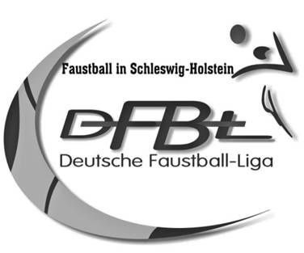

URKUNDE

Faustball - Meisterschaft

0

0

Die Mannschaft

#N/A

 |  | errang den Titel

0

 | 0 | , den | 0

 |  | _______________________________
 |  | Staffelleiter/in
 |  | 0
 |  | Faustball im SHTV

Wo Faustball Spaß macht
Schleswig-Holsteinischer
Turnverband e.V.

2.Platz
URKUNDE

Faustball - Meisterschaft

0

0

Die Mannschaft

#N/A

 |  | errang den Titel

Vize -
0

 | 0 | , den | 0

 |  | _______________________________
 |  | Staffelleiter/in
 |  | 0
 |  | Faustball im SHTV

Wo Faustball Spaß macht
Schleswig-Holsteinischer
Turnverband e.V.

3.Platz
URKUNDE

Faustball - Meisterschaft

0

0

Die Mannschaft

#N/A

 |  | errang

den 3. Platz

 | 0 | , den | 0

 |  | _______________________________
 |  | Staffelleiter/in
 |  | 0
 |  | Faustball im SHTV

Wo Faustball Spaß macht
Schleswig-Holsteinischer
Turnverband e.V.

4.Platz
URKUNDE

Faustball - Meisterschaft

0

0

Die Mannschaft

#N/A

 |  | errang

den 4. Platz

 | 0 | , den | 0

 |  | _______________________________
 |  | Staffelleiter/in
 |  | 0
 |  | Faustball im SHTV

Wo Faustball Spaß macht
Schleswig-Holsteinischer
Turnverband e.V.

5.Platz
URKUNDE

Faustball - Meisterschaft

0

0

Die Mannschaft

#N/A

 |  | errang

den 5. Platz

 | 0 | , den | 0

 |  | _______________________________
 |  | Staffelleiter/in
 |  | 0
 |  | Faustball im SHTV

Wo Faustball Spaß macht
Schleswig-Holsteinischer
Turnverband e.V.

6.Platz
URKUNDE

Faustball - Meisterschaft

0

0

Die Mannschaft

#N/A

 |  | errang

den 6. Platz

 | 0 | , den | 0

 |  | _______________________________
 |  | Staffelleiter/in
 |  | 0
 |  | Faustball im SHTV

Wo Faustball Spaß macht
Schleswig-Holsteinischer
Turnverband e.V.

7.Platz
URKUNDE

Faustball - Meisterschaft

0

0

Die Mannschaft

Gnutz

 |  | errang

den 7. Platz

 | 0 | , den | 0

 |  | _______________________________
 |  | Staffelleiter/in
 |  | 0
 |  | Faustball im SHTV

Wo Faustball Spaß macht
Schleswig-Holsteinischer
Turnverband e.V.

